Figura 1 - sito
Figura 1: Trend e proiezioni delle emissioni di gas serra soggette al regolamento "Effort sharing"
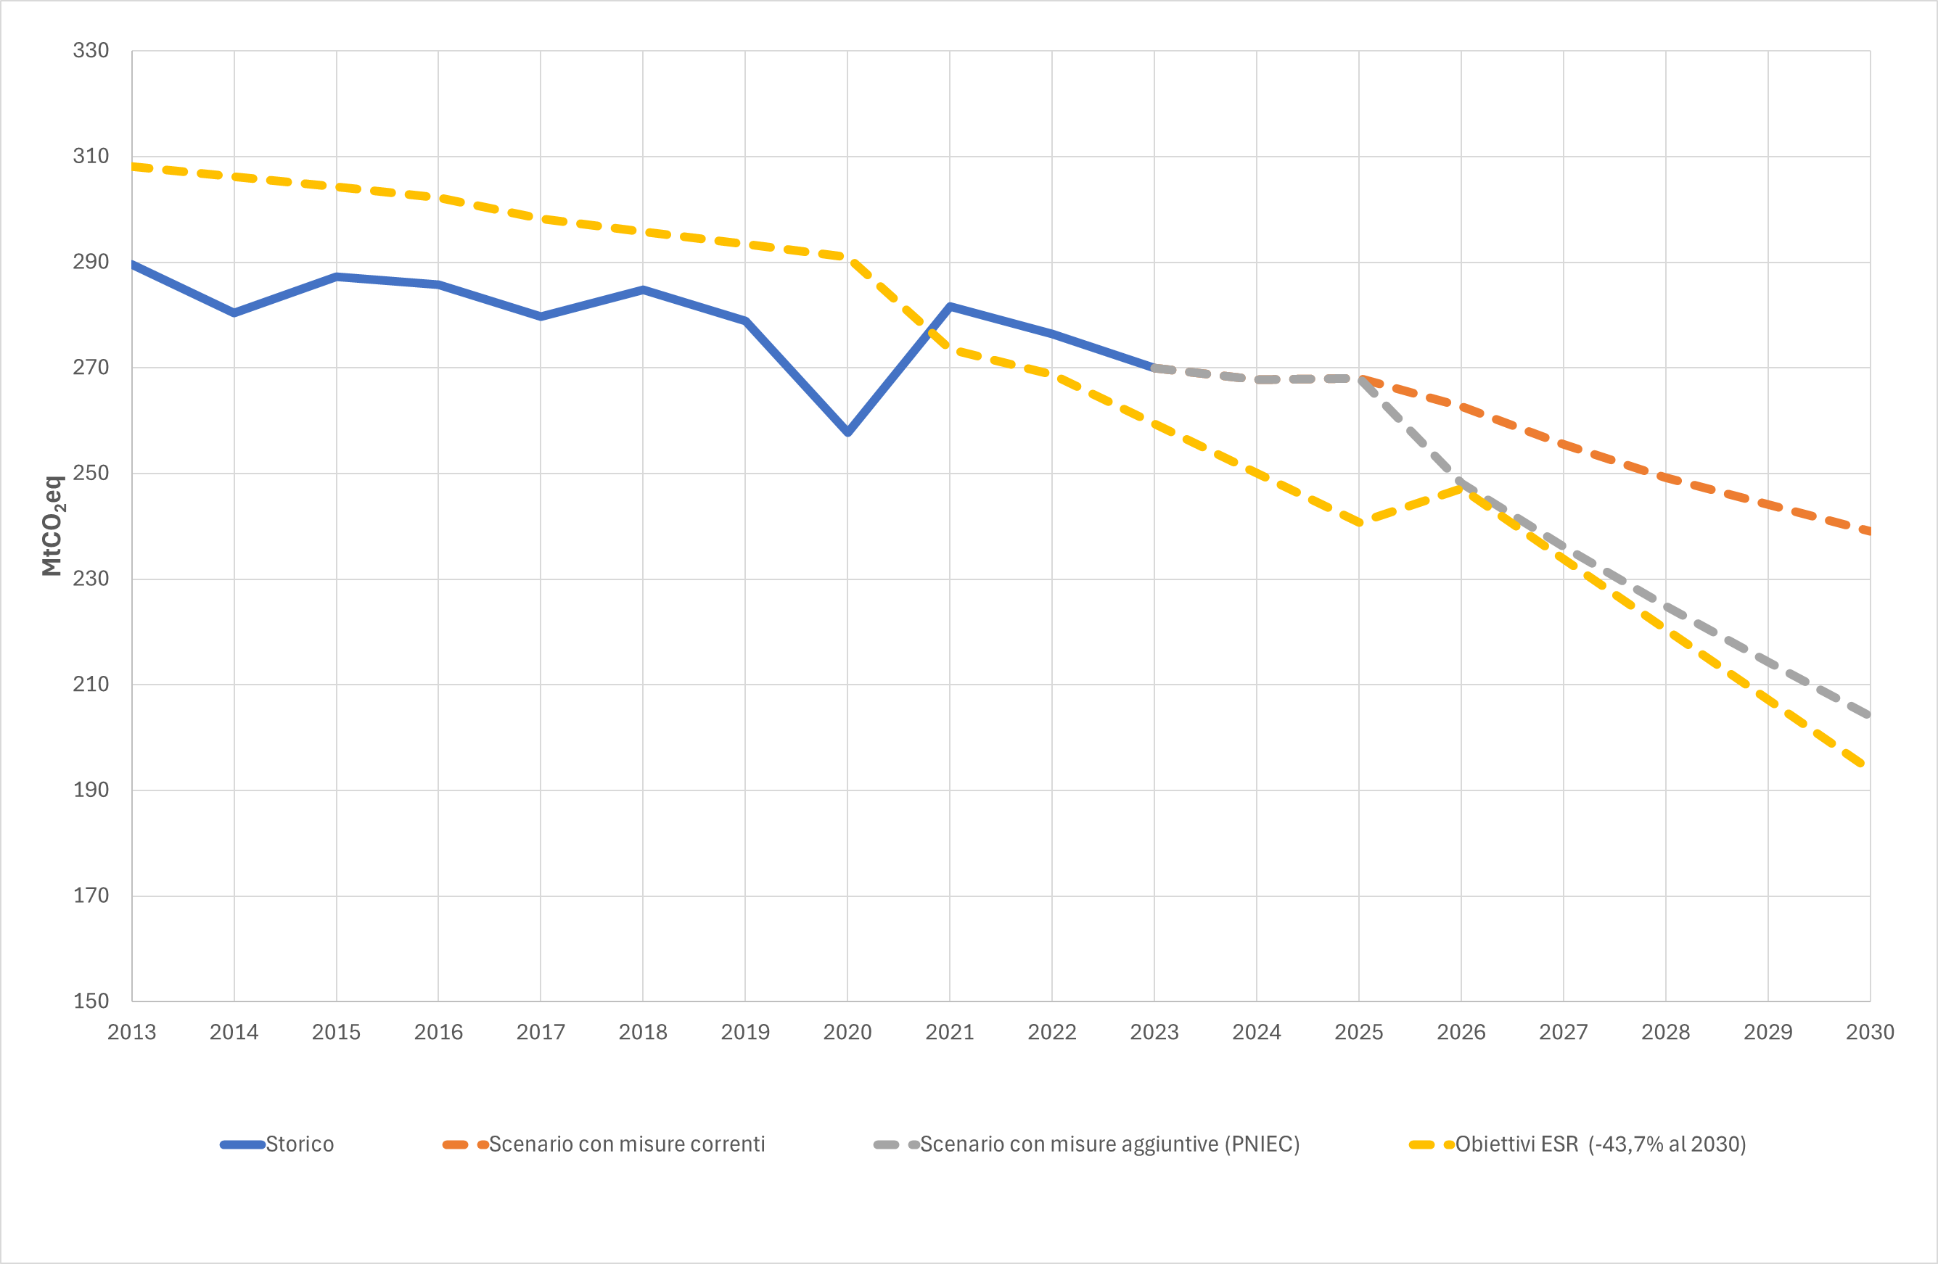

Fonte: elaborazioni ISPRA
Fonte: elaborazioni ISPRA

Figura 2 - sito
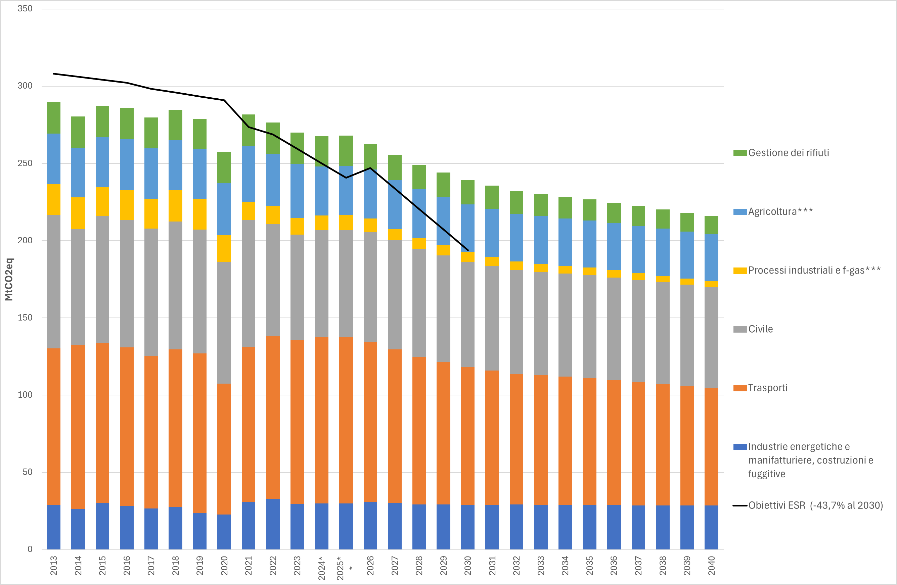
Figura 2: Trend e proiezioni settoriali delle emissioni di gas serra soggette al regolamento "Effort sharing"

Fonte: elaborazioni ISPRA

Figura 3 - sito
Figura 3: Trend e proiezioni settoriali delle emissioni di gas serra soggette al regolamento "Effort sharing"
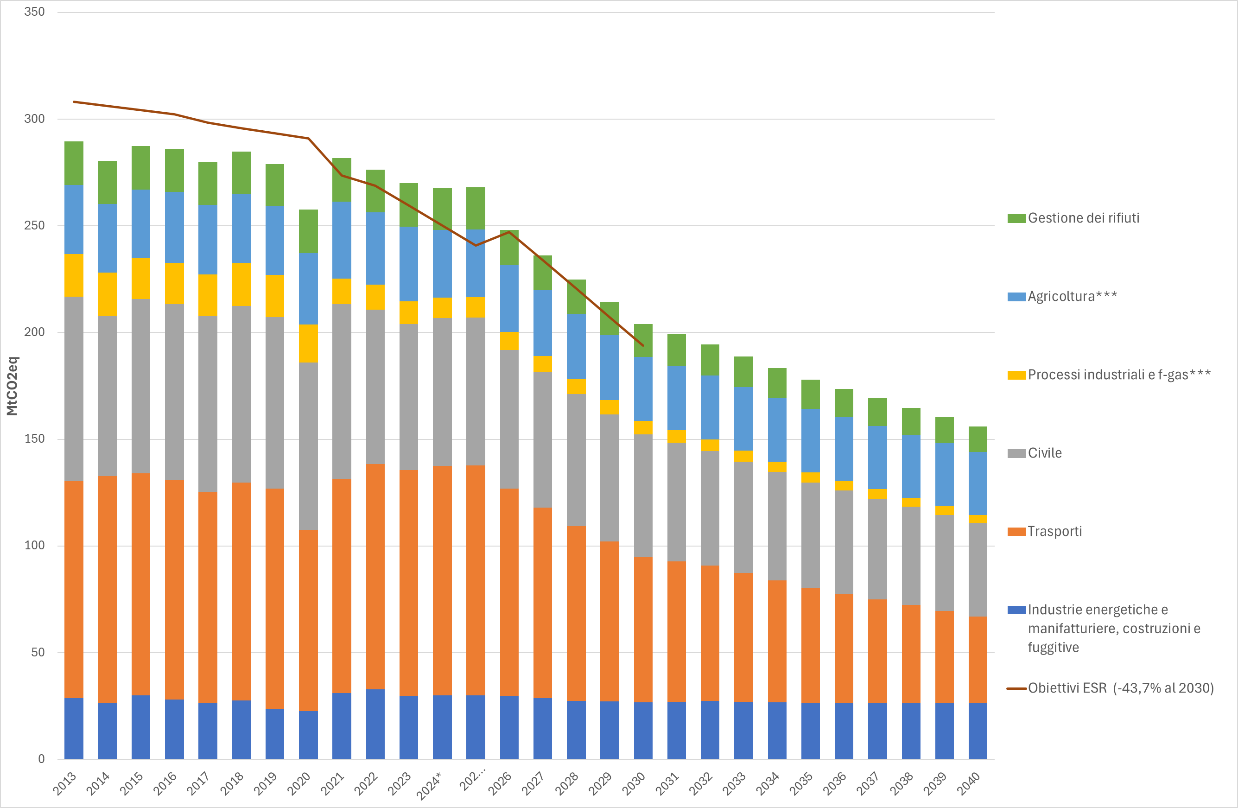

Fonte: elaborazioni ISPRA

